상품제안서
이노젠 프리스비 맥세이프 3in1 멀티 무선고속충전기(갤럭시.아이폰호환) | 상품코드: F31986

 |  |  |  |  |  |  | 02-412-0044 | www.easy1.co.kr
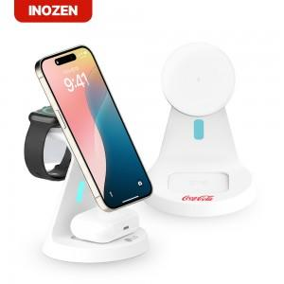

【상세/제작정보】

【인쇄/포장옵션】 | 실크, 레이저 / 포장지포장

【공급단가】 | 수량 | 50~ | 100~ | 500~ | 1,000~ | 2,000~
*VAT별도 | 단가 | 14,880원 | 14,630원 | 14,260원 | 14,010원 | 13,640원

【상품 URL】 | https://dev.easy1.co.kr:443/src/goods_detail.php?gdno=31986

